会場登録
プロジェクト名 |  |  |  | システム名 |  |  | 画面レイアウト設計書 |  |  |  |  |  |  |  |  | 作成者 | 作成日 |  | 更新者 | 更新日
東京ITスクール事務システム化プロジェクトPh1 |  |  |  | LMS学習管理システム |  |  | 会場登録 |  |  |  |  |  |  |  |  | 高畑 | 2016-10-25

 | 画面イメージ
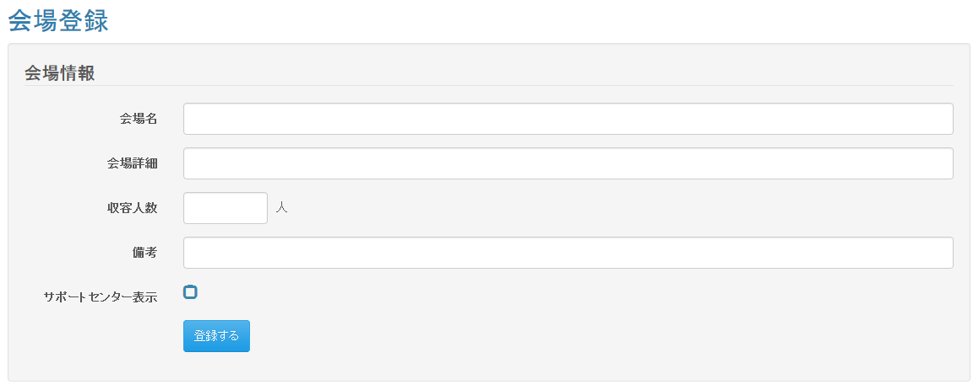

 |  |  |  |  |  |  |  |  |  | 高畑

 | 入力仕様
 | No |  | 項目名 | 物理名 |  | コントロール |  | 必須 |  | 桁数 | 最小値 | 最大値 |  | IME | 属性 |  |  | 備考

 | 1 |  | 会場名 | placeName |  | テキストボックス |  | ○ |  | 20 | - | - |  | on | 全角
 | 2 |  | 会場詳細 | placeDescription |  | テキストボックス |  | ○ |  | 150 | - | - |  | on | 全角
 | 3 |  | 収容人数 | seatingCapacity |  | テキストボックス |  | ○ |  | 4 | 0 | 9999 |  | off | 半角数字
 | 4 |  | 備考 | placeNote |  | テキストボックス |  | - |  | 150 | - | - |  | on | 全角
 | 5 |  | サポートセンター表示 | supportAvailable |  | チェックボックス |  | - |  | - | - | - |  | - | 半角数字
 | 6 |  | 登録する | - |  | 送信ボタン |  | - |  | - | - | - |  | - | /place/regist/complete

 | ・その他仕様
 | データベース 登録
 | No |  | 名称 |  | テーブル名(物理名） |  |  |  | カラム名(物理名） |  |  |  | 備考

 | 1 |  | 会場名 |  | m_place |  |  |  | place_name
 | 2 |  | 会場詳細 |  | m_place |  |  |  | place_description
 | 3 |  | 収容人数 |  | m_place |  |  |  | seating_capacity
 | 4 |  | 備考 |  | m_place |  |  |  | place_note
 | 5 |  | サポートセンター表示 |  | m_place |  |  |  | support_available

 | ・ | 会場名に「備考」を追加する
 | （例）備考がある場合⇒○○会場（備考）
 |  |  | 備考がない場合⇒○○会場
 | ・「備考」を追加する必要がある画面

 | No |  | 画面名 |  |  |  |  | フォルダ名

 | 1 |  | 勤怠情報詳細画面 |  |  |  |  | /WEB-INF/view/attendance/detail/index.jsp
 | 2 |  | 勤怠情報一覧画面 |  |  |  |  | /WEB-INF/view/attendance/list/index.jsp
 | 3 |  | レポート結果一覧画面 |  |  |  |  | /WEB-INF/view/dailyReport/dailyList/index.jsp
 | 4 |  | 評価レポート結果登録画面 |  |  |  |  | /WEB-INF/view/evReport/registResult/index.jsp
 | 5 |  | 評価レポート一括ダウンロード画面 |  |  |  |  | /WEB-INF/view/evReport/selectDownload/index.jsp
 | 6 |  | 試験結果一覧画面 |  |  |  |  | /WEB-INF/view/exam/resultList/index.jsp
 | 7 |  | 面談記録登録画面 |  |  |  |  | /WEB-INF/view/meeting/regist/index.jsp
 | 8 |  | 面談記録変更画面 |  |  |  |  | /WEB-INF/view/meeting/update/index.jsp
 | 9 |  | 会場一覧画面 |  |  |  |  | /WEB-INF/view/place/list/index.jsp
 | 10 |  | スキルシートユーザー一覧画面 |  |  |  |  | /WEB-INF/view/skillsheet/user/list/index.jsp
 | 11 |  | ユーザー詳細画面 |  |  |  |  | /WEB-INF/view/user/detail/index.jsp
 | 12 |  | ユーザー一覧画面 |  |  |  |  | /WEB-INF/view/user/list/index.jsp
 | 13 |  | マイアカウント画面 |  |  |  |  | /WEB-INF/view/user/myAccount/index.jsp
 | 14 |  | ユーザー登録画面 |  |  |  |  | /WEB-INF/view/user/regist/index.jsp
 | 15 |  | ユーザー変更画面 |  |  |  |  | /WEB-INF/view/user/update/index.jsp

会場変更
プロジェクト名 |  |  | システム名 |  |  | 画面レイアウト設計書 |  |  |  |  |  |  |  |  | 作成者 | 作成日 |  | 更新者 | 更新日
東京ITスクール事務システム化プロジェクトPh1 |  |  | LMS学習管理システム |  |  | 会場変更 |  |  |  |  |  |  |  |  | 高畑 | 2016-10-25

 | 画面イメージ
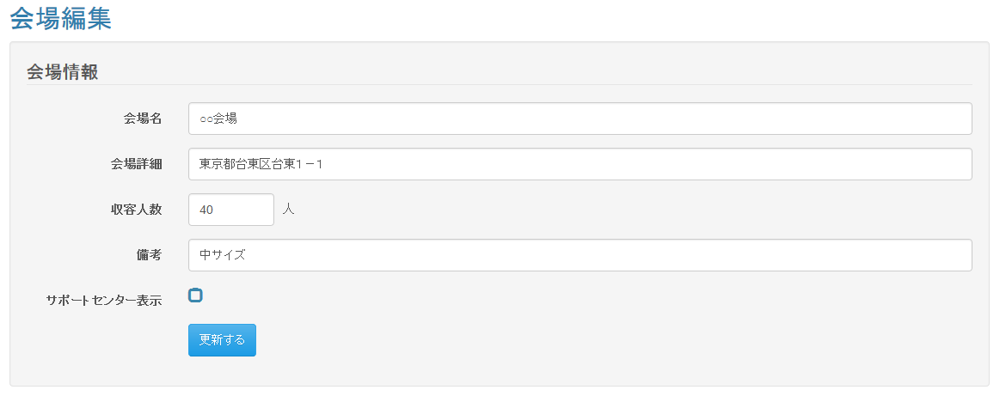

 |  |  |  |  |  |  |  |  | 高畑

 | 入力仕様
 | No | 項目名 | 物理名 |  | コントロール |  | 必須 |  | 桁数 | 最小値 | 最大値 |  | IME | 属性 |  |  | 備考

 | 1 | 会場ID | placeId |  | パラメータ |  | ○ |  | - | - | - |  | - | 半角数字
 | 2 | 会場名 | placeName |  | テキストボックス |  | ○ |  | 20 | - | - |  | on | 全角
 | 3 | 会場詳細 | placeDescription |  | テキストボックス |  | ○ |  | 150 | - | - |  | on | 全角
 | 4 | 収容人数 | seatingCapacity |  | テキストボックス |  | ○ |  | 4 | 0 | 9999 |  | off | 半角数字
 | 5 | 備考 | placeRemarks |  | テキストボックス |  | - |  | 150 | - | - |  | on | 全角
 | 6 | サポートセンター表示 | supportAvailable |  | チェックボックス |  | - |  | - | - | - |  | - | 半角数字
 | 7 | 更新する | - |  | 送信ボタン |  | - |  | - | - | - |  | - | /place/update/complete

 | 出力仕様
 | No | 項目名 |  | データ元 |  |  |  |  |  |  |  | 備考
 |  |  |  | テーブル名 |  |  |  | フィールド
 | 1 | 会場名 |  | m_place |  |  |  | place_name |  |  |  | 初期値としてDBの情報を表示する。
 | 2 | 会場詳細 |  | m_place |  |  |  | place_description |  |  |  | 初期値としてDBの情報を表示する。
 | 3 | 収容人数 |  | m_place |  |  |  | seating_capacity |  |  |  | 初期値としてDBの情報を表示する。
 | 4 | 備考 |  | m_place |  |  |  | place_note |  |  |  | 初期値としてDBの情報を表示する。
 | 5 | サポートセンター表示 |  | m_place |  |  |  | support_available |  |  |  | 初期値としてDBの情報を表示する。

 | ・その他仕様

 | データベース 更新
 | No | 名称 |  | テーブル名(物理名） |  |  |  | カラム名(物理名） |  |  |  | 備考

 | 1 | 会場名 |  | m_place |  |  |  | place_name
 | 2 | 会場詳細 |  | m_place |  |  |  | place_description
 | 3 | 収容人数 |  | m_place |  |  |  | seating_capacity
 | 4 | 備考 |  | m_place |  |  |  | place_note
 | 5 | サポートセンター表示 |  | m_place |  |  |  | support_available

